Sheet1
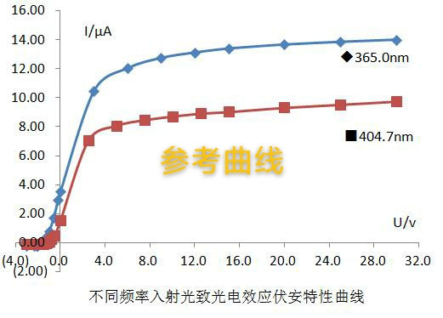
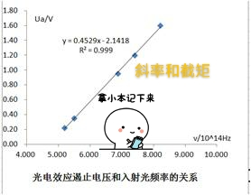
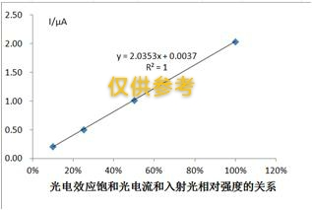
注意: 只需在黄色表格内填入相应的数值,其他数据会自动计算,实验报告中需列出相应的公式
波长/nm | 频率/Hz | 频率（*10^14Hz） | 截止电压（V） | 斜率 | h | E | 截距绝对值b | 逸出功(J) | 红限波长/nm
577 | 519584055459272 | 5.196 | 0.22 | 0.4583 | 7.341966E-34 | 11% | 2.1896 | 3.508E-19 | 627.5
546.1 | 548983702618568 | 5.490 | 0.32
435.8 | 687930243230840 | 6.879 | 0.92
404.7 | 740795651099580 | 7.408 | 1.19
365 | 821369863013699 | 8.214 | 1.61

